2021_03_data
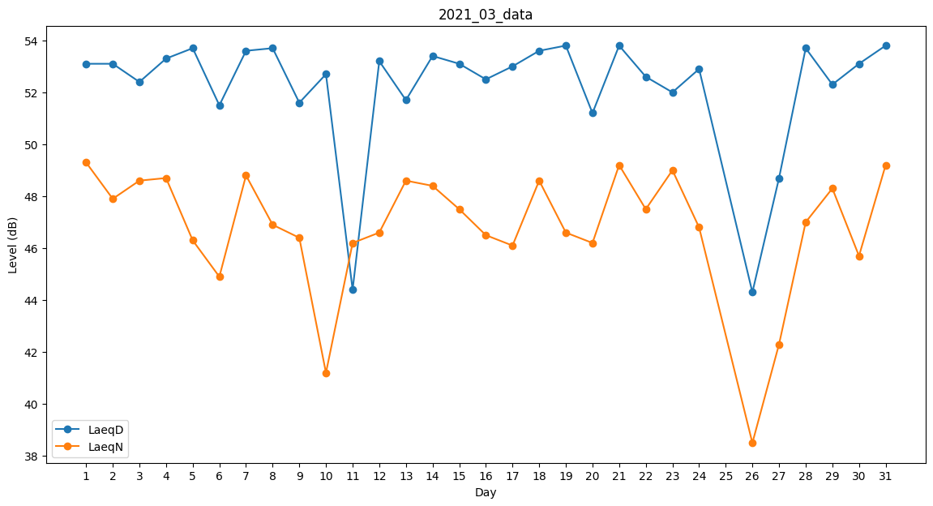
Day | LaeqD | LaeqN
1 | 53.1 | 49.3
2 | 53.1 | 47.9
3 | 52.4 | 48.6
4 | 53.3 | 48.7
5 | 53.7 | 46.3
6 | 51.5 | 44.9
7 | 53.6 | 48.8
8 | 53.7 | 46.9
9 | 51.6 | 46.4
10 | 52.7 | 41.2
11 | 44.4 | 46.2
12 | 53.2 | 46.6
13 | 51.7 | 48.6
14 | 53.4 | 48.4
15 | 53.1 | 47.5
16 | 52.5 | 46.5
17 | 53 | 46.1
18 | 53.6 | 48.6
19 | 53.8 | 46.6
20 | 51.2 | 46.2
21 | 53.8 | 49.2
22 | 52.6 | 47.5
23 | 52 | 49
24 | 52.9 | 46.8
25 | 50.4 | 0
26 | 44.3 | 38.5
27 | 48.7 | 42.3
28 | 53.7 | 47
29 | 52.3 | 48.3
30 | 53.1 | 45.7
31 | 53.8 | 49.2

